matlab useful
נושא כללי | פוקנציה | שימוש | הערות
בסיס | fliplr
בסיס | flipud
בסיס | roots | שורשים (שימושי לקטבים / אפסים). מקבל מקדמי פולינום.
בסיס | t = linspace(start,end,n)
בסיסי | Zc = conj(Z) | מחזיר צמוד לZ
בסיס | A = sort(a) | מסדר את ערכי a לפי הסדר
גרף | sgtitle | כותרת ל-subplot
גרף | bar | גרף bar
הסתברות | randn | הגרלת משתנה גאוסי תקני | א. לנורמלי רגיל: לכפול ב-std ולהוסיף תוחלת
הסתברות | randi | הגרלת יוניפורמי
הסתברות | hist3 | עבור בדיקת בת"ס מרווחים - levelSets
הסתברות | histogram(tau,nbins,'Normalization,'pdf') | היסטוגרמה | לשערוך היסטוגרמת מרווחים
הסתברות | exprnd
הסתברות | distributionFitter(x); | התאמת פונקציית צפיפות לנתונים
הסתברות | Histfit | התאמת פוקנציית צפיפות להיסטוגרמה
הסתברות | w = normrnd(mu,sigma,sz1,...,szN) | הגרלת משתנה גאוסי
התאמת מודל | fminsearch(myfunc,[range]); | למציאת מינימום של פוקנציה. שימושי ב-LS על פוקנציה @
מטריצות | pinv | מחזיר פסודואינוורס של A
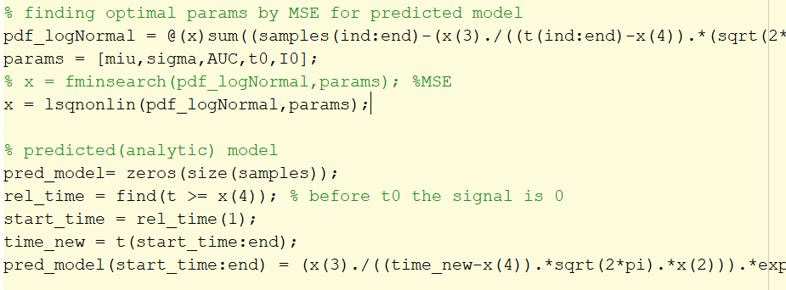
מטריצות | sqrtm | שורש של מטריצה (עבור סמלוצ תהליך גאוסי עם FIR)
מטריצות | toeplitz | מטריצת טופליץ (שימושי במטריצת הקורלציה)
מטריצות | hilbert | לחישוב הסיגנל האנליטי
מטריצות | pinv | פסאודו אינברס (\)
מטריצות | B=inv(A) | מחזיר B הופכי לA
מתמטיקה | cumsum | פונקציית התפלגות (מצטברת)
מתמטיקה | cumtrapz
מתמטיקה | trapz | אינטגרל
מתמטיקה | prod | מכפלה של אלמנטי מערך
פילטר | y = butter(n,wn,'ftype') | מפלטר את x | IIR סדר-n, וקטור סדרי המעבר-wn, סוג מסנן-'ftype'
פילטר | [h,w] = freqz(b,a,n) |  | n='whole'
פילטר | [h,t] = impz(b,a) | מחזיר תגובת התדר של מסנן h
פילטרים | y=filter (b,a,x) | פעולת הקונבולוציה של הכניסה עם מסנן בעל המקדמים הנתונים
פילטרים | b=fir1(n,wn,'ftype',window) | מסנן FIR
פילטרים | y=butter (n,wn,'ftype') | מסנן IIR - butterworth
פילטרים | cheby1, cheby2 | מסנן IIR - צ'בישב | א. העברת המסנן רק בלי הפאזה (ע"י הפכית סדר האיברים וסינון חוזר) ב. נקרא Zero Phase Filtering. ג. סינון לא סיבתי. ד. הפילטר השקול שונה מהפילטר שהוזן
פילטרים | conv | קונבולוציה
פילטרים | filterDesigner
פילטרים | firpm | תכנון מסנן FIR > מקבלים מקדמים | LPF_coeff = firpm(30, [0,0.25,0.5,1] ,[1,1,0,0]);
קורלציה | xcorr | מציאת אוטוקורלציה / קרוסקורלציה
שיערוך | regress
שיערוך | lsqcurvefit
שיערוך | lsqr
שיערוך | lsqnonlin | מותאמת לבעיה לא לינארית - מציאת פרמטרים במובן מינימום LS | א. צריך להזין פונקציה@ ורשימת פרמטרים
שיערוך | y = fit(x,y,fitType) | פונקציית fit כללית | 1D: 'poly2', 2D: 'poly23' , linear: 'linearinterp'
תדר | spectrogram | ספקטוגרמה | להוסיף colorbar imagesc spectrogram(vowel,[],[],[],Fs,'yaxis');
 |  | רווח סמך
 | runstest | בדיקת סטציונריות | א. A - מכנה, B - מונה
פילטר | filtfilt | תיקון השהייה (פאזה) שגדלה עם סדר המסנן N שנוצרת לאחר העברת אות במסנן IIR
שיערוך | polyfit | התאמת פולינום, מודל, לתוחלת של סיגנל (נוח לחסר אותו)
 | dpss | חלונות אורתוגונליים ל- multi tapering
גרף | errorbar
פילטרים | mag2db | הצגה ב-db
 | resample | דגימה מחודשת. להזהר מ-aliasing
שיערוך | p = polyfit(x,y,n) ; y = polyval(p,x) | שערוך y לפונקציה פולינומיט מסדר n | מקדמי הפולינום-p, סדר הפולינום-n
הסתברות | poissrnd | הגרלת משתנה פואסוני
הסתברות | random | על אובייקט pdf
שיערוך | mle
מתמטיקה | log | לוג
מתמטיקה | factorial | חזקה
הסתברות | prctile | שברונים
שיערוך | aryule(x,p) | מקדמי AR - יולי ווקר
גרף | scatter
גרף | fplot | גרף של פונקציה
גרף | xline | קו אנכי

